상품제안서
오코텍스인증 리버스투톤쥬트백 | 상품코드: F23537

 |  |  |  |  |  |  | 02-412-0044 | www.easy1.co.kr
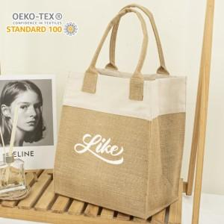

【상세/제작정보】 | 단면인쇄만 가능한 제품입니다.

【인쇄/포장옵션】 | 실크 / OPP(비닐)

【공급단가】 | 수량 | 200~ | 500~ | 1,000~ | 3,000~ | 5,000~
*VAT별도 | 단가 | 3,310원 | 3,260원 | 3,180원 | 3,060원 | 2,930원

【상품 URL】 | https://dev.easy1.co.kr:443/src/goods_detail.php?gdno=23537

